Sheet1
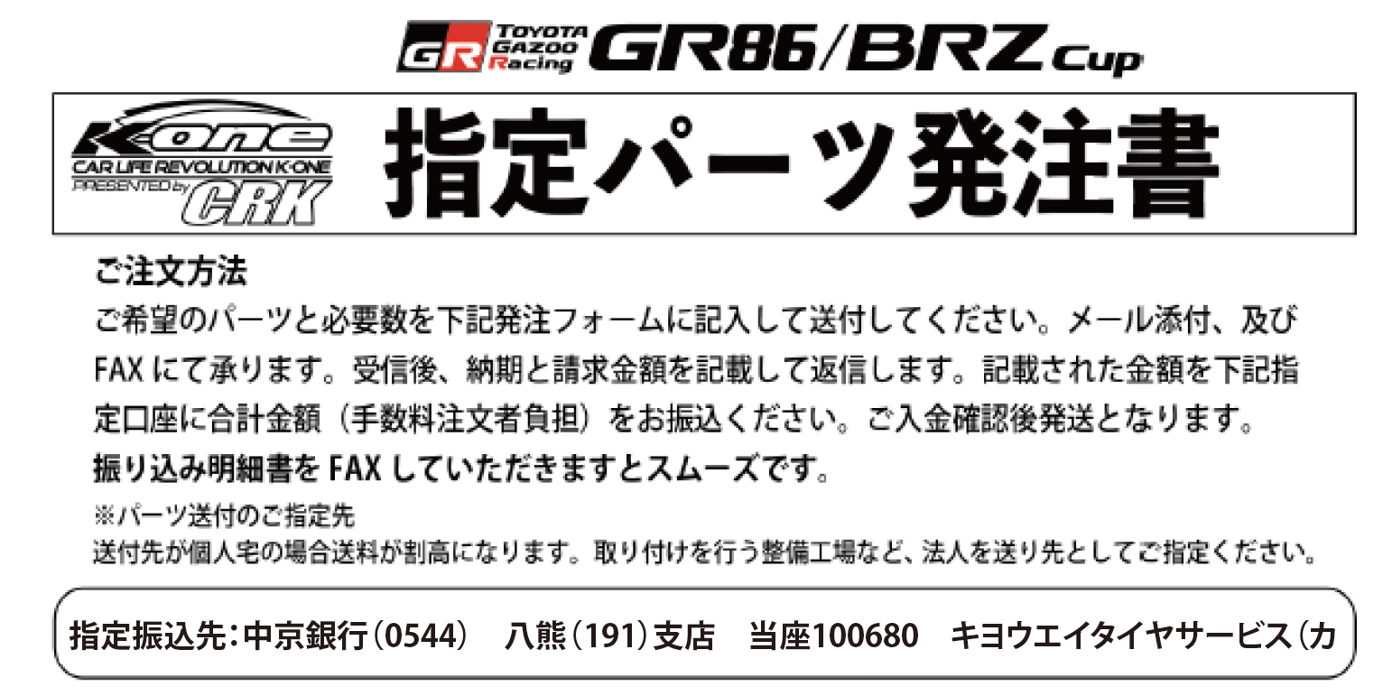

GR86/BRZ パーツ発注書
ご注文者氏名 |  | 電話連絡先
 |  | 会社：
領収書に記載を希望されるお名前 |  | 携帯：
 |  | FAX：
住所/送付先 |  |  |  | 出走クラス

送付先がご注文者住所と異なる場合に記入 |  |  |  | ゼッケン No.

 |  |  |  | 合計金額（CRK記入欄）
商品名称 |  | 定価（税抜） | 希望セット数 | 税抜 | 税込
K-one OHLINS Racing DAMPER 型番K1-DFV86 |  | ¥295,000
GR86/BRZ K-one スタビリンク型番K1-STR02 |  | ¥24,800
GR86/BRZ K-one Brake pad | Front 型番K1-FH01 （ClubMan向け） | 各¥30,000
 | Rear 型番K1-RH01 （ClubMan向け）
 | Front 型番K1-FS01 （PRO向け/Clubman茂木･岡山向け）
 | Rear 型番K1-RS01 （PRO/Clubman向け）
 | Front 型番K1-FM01 （PRO/茂木・岡山向け）
 | Rear 型番K1-RM01 （PRO/茂木・岡山向け）
GR86/BRZ K-one ブレーキホース 型番K1-BL01 |  | ¥30,000
ご請求金額/下記の金額をお振込ください。 |  |  | 商品総額
 |  |  | 送料

発送予定日 |  |  | 備考

発注書送付先
FAX：052-882-2033

